1_mobiliář
 | 1_MOBILIÁŘ
 | popis | MJ | počet MJ | cena / MJ | cena celkem | poznámky
 | ZALOŽENÍ VČ. DODÁVKY MATERIÁLŮ
 | MOBILIÁŘ
1 | LAVIČKY -pod nimi je pocitana dlazba - zapocteno v polozce Zpevn.pl.-beton.dlazba Holland -Lavička- zinkováná ocelová konstrukce opatřena práškovým vypalovacím lakem. Sedák tvoří latě či desky z masivního dřeva připevněné nerezovými vruty k nosné konstrukci. dl 1800/ocel zn.+prašk.vypal. Barva RAL 7016/dřevo dub, vhodnějšíje typ bez područek- viz.ilustrační foto | ks | 8 |  | - Kč | 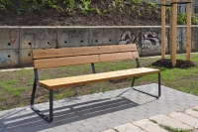
 | spodní stavby | ks | 8 |  | - Kč
 | instalace | ks | 8 |  | - Kč
2 | 1-MÍSTNÉ SEZENÍ -mobilni sezení v travniku -židle- Konstrukce je vyrobena z ocelových pozinkovaných trubek, dokončených práškovou barvou. Sedák je z ocelových kulatinek, které mohou být doplněny o oudoorové pěnové průplety nebo bez průpletů, barva konstrukce dle vzorníku Ral 5015-3ks a 6024 -3ks | ks | 3 | - Kč | - Kč | 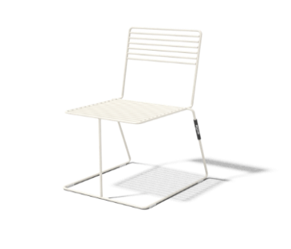
3 | 1-MÍSTNÉ SEZENÍ -mobilni, v travniku - stolička- Konstrukce je vyrobena z ocelových pozinkovaných trubek, dokončených práškovou barvou. Sedák je z ocelových kulatinek, které mohou být doplněny o oudoorové pěnové průplety nebo bez průpletů, barva konstrukce dle vzorníku RAL 1021 | ks | 1 | - Kč | - Kč
4 | KRUHOVÁ LAVIČKA na noze, segment 45°/ ocel zn.+prášk.vypal.barva Barva RAL 7016/ R1000mm / dřevo dub- 1 ks lavičky označuje počet segmentů,ze kterýchje skládaná | segment | 8 | - Kč | - Kč | 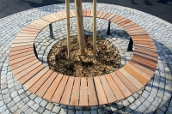
 | spodní stavby | ks | 1 | - Kč | - Kč
 | instalace | ks | 1 | - Kč | - Kč
5 | Odpadkový koš se stříškový, čtverocý půdorys, obejm 40l, opláštění dubovými lamelami, RAL 7016 | ks | 3 | - Kč | - Kč | 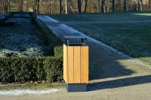
 | spodní stavby | ks | 3 |  | - Kč
 | instalace | ks | 3 | - Kč | - Kč
 | doprava | kpl | 1 | - Kč | - Kč
 | celkem bez DPH |  |  |  | - Kč
 | DPH 21% |  |  |  | - Kč
 | 1_celkem MOBILIÁŘ s DPH |  |  |  | - Kč

